共通処理_1
システム名 |  |  | 備蓄品管理システム
章番号 |  |  | 第２章 画面設計
機能名
２．３．１ 共通機能

画面名 |  |  | ２．３．１．１ 共通処理

 | 【1】画面定義

 | 1 | ヘッダーバー
 |  |  | ログイン画面、地図画面を除く全ての画面に固定領域として出力する。
①
③
④
②

⑤

 |  | ① | 前に戻る ボタン
 |  |  | ボタン押下により、前画面へ遷移する。

 |  | ② | 各画面 ボタン
 |  |  | ボタン押下により、該当画面へ遷移する。

 |  | ③ | ヘッダー文言①
 |  |  | ログイン中ユーザのユーザ名を出力する。

 |  | ④ | ヘッダー文言②
 |  |  | ログイン中ユーザの所属会社名を出力する。

 |  | ⑤ | 各画面ボタンの説明文
 |  |  | マウスオーバーで説明文を出力する。

 | 2 | カレンダー画面
 |  |  | 年月日についてはテキスト選択時に、カレンダー画面を表示する。
 |  |  | （テキスト入力も可能）
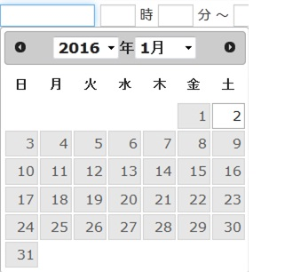

 | 3 | 一覧機能
 |  |  |  |  |  | ①
 |  |  |  |  |  | ②
 |  |  |  |  |  | ③
 |  |  |  |  |  | ④

 |  | ① | 件数操作
 |  |  | 件数のプルダウン（初期値10件、20件、50件、100件）選択で、
 |  |  | 一覧の表示件数を変更する。
 |  | ② | 改ページ操作
 |  |  | ページネーション内の数字、記号をクリックすることにより該当ページへ遷移する。
 |  |  | (1) | 数字はページ番号を指す。１ページの件数は表示件数に従う。
 |  |  |  | （遷移先が存在しない場合は、数字を表示しない。）
 |  |  | (2) | "<<"、">>"はそれぞれ先頭ページ、最終ページを指す。
 |  |  |  | （遷移先が存在しない場合は、禁止マークを表示し操作不可とする。）
 |  |  | (3) | ページ番号クリック時は、選択した数字が中心となるように、
 |  |  |  | ページ番号の組み換え表示を行う。
 |  |  |  | ただし、以下の場合を除く。
 |  |  |  | ・ | ５ページ以上存在しない場合
 |  |  |  | ・ | 選択したページ番号＋（プラス）２ページ以上存在しない場合
 |  |  |  | ・ | 選択したページ番号－（マイナス）２ページ以上存在しない場合

 |  | ③ | ソート操作
 |  |  | 項目タイトルのリンククリックでソート処理を行い、一覧を再表示する。
 |  |  | ▼：降順 ▲：昇順

 |  | ④ | 行選択操作
 |  |  | 一覧の行にカーソルを合わせると、合わせた行の色が強調表示される。
 |  |  | 行をクリックすると、詳細画面へ遷移する。
 |  |  | ※詳細画面へ遷移しない機能については、行の強調表示を行わない。

